Sheet1
建筑面积 | 120218.42

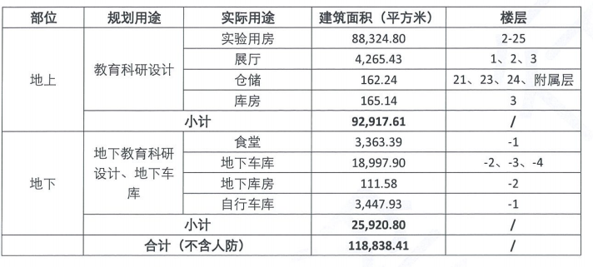
-4 | 1133.21
-3 | 10445.56
-2 | 9817.92
-1 | 9584.33
1 | 4020.2
2 | 3059.45
3 | 3881.16
4 | 3520.59
5 | 3890.48
6 | 3890.48
7 | 3890.48
8 | 3890.48
9 | 3890.48
10 | 3890.48
11 | 3890.48
12 | 3890.48
13 | 3890.48
14 | 3890.48
15 | 3890.48
16 | 3890.48
17 | 3890.48
18 | 3890.48
19 | 3890.48
20 | 3890.48
21 | 3125.86
22 | 3125.86
23 | 2201.98
24 | 1778.62
25 | 1778.62
附属用房 | 497.38
 | 120218.42 | 120218.42
 | 119721.04
 | 882.63

